2.Pivot VC
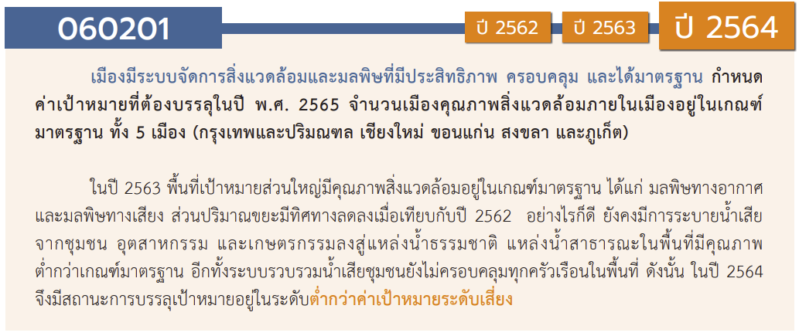
องค์ประกอบ / ปัจจัย | ปีงบประมาณ
 | 2561 | 2562 | 2563 | 2564 | 2565 | 2566 | (blank) | รวมจำนวนโครงการ
ไม่สอดคล้องกับ V และ F ใด |  |  | 1 |  |  |  |  | 1
F00 |  |  | 1 |  |  |  |  | 1
060201V01 | 2 | 1 | 4 | 2 | 4 | 1 |  | 14
060201F0101 | 1 | 1 | 1 | 1 |  |  |  | 4
060201F0102 |  |  | 1 |  |  |  |  | 1
060201F0103 |  |  |  | 1 | 4 |  |  | 5
060201F0104 | 1 |  | 2 |  |  | 1 |  | 4
060201V02 | 4 | 5 | 12 | 5 | 6 |  |  | 32
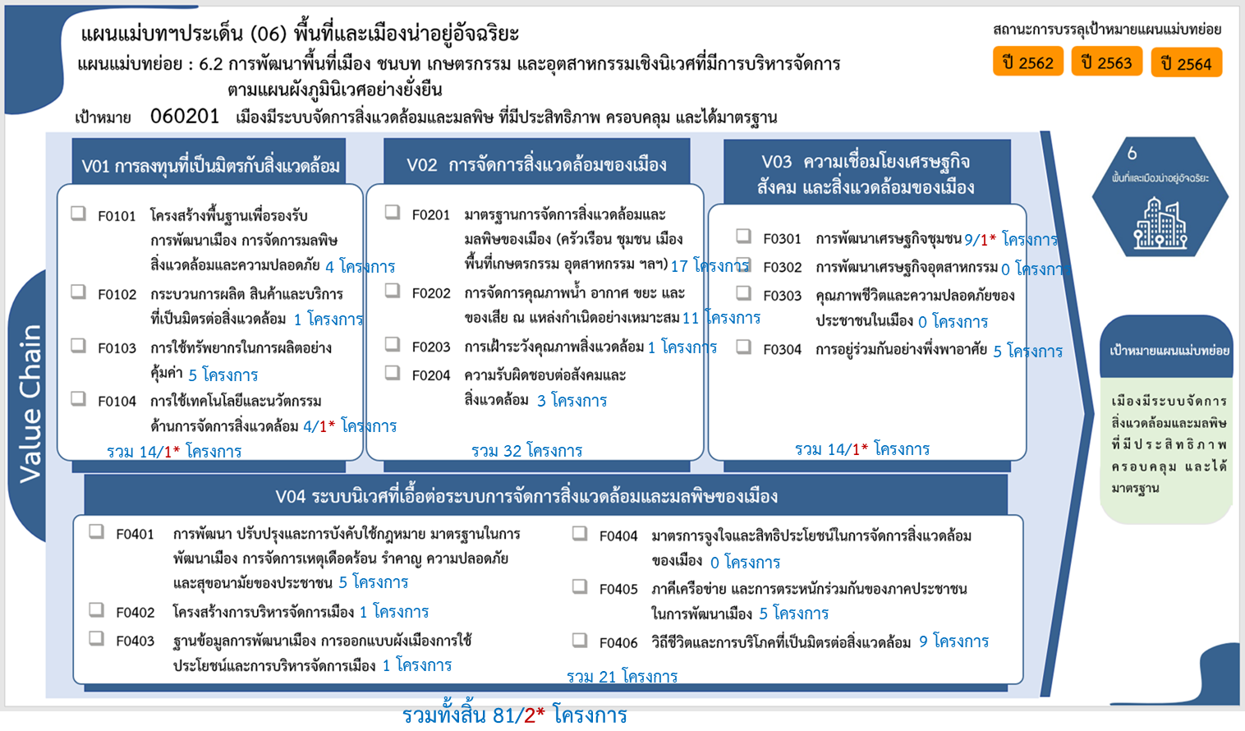
060201F0201 | 3 | 2 | 7 | 2 | 3 |  |  | 17
060201F0202 | 1 | 3 | 3 | 2 | 2 |  |  | 11
060201F0203 |  |  | 1 |  |  |  |  | 1
060201F0204 |  |  | 1 | 1 | 1 |  |  | 3
060201V03 |  |  | 1 | 9 | 3 | 1 |  | 14
060201F0301 |  |  | 1 | 7 |  | 1 |  | 9
060201F0302
060201F0303
060201F0304 |  |  |  | 2 | 3 |  |  | 5
060201V04 | 1 | 2 | 4 | 8 | 6 |  |  | 21
060201F0401 |  |  | 1 | 2 | 2 |  |  | 5
060201F0402 |  |  |  | 1 |  |  |  | 1
060201F0403 |  | 1 |  |  |  |  |  | 1
060201F0404
060201F0405 |  |  |  | 1 | 4 |  |  | 5
060201F0406 | 1 | 1 | 3 | 4 |  |  |  | 9
รวมจำนวนโครงการ | 7 | 8 | 22 | 24 | 19 | 2 |  | 82
*F00 หมายถึงโครงการไม่สอดคล้องกับองค์ประกอบและปัจจัยใดของเป้าหมายแผนแม่บทย่อย

 |  |  |  |  |  |  |  |  | หมายเหตุ: n* หมายถึง โครงการเพื่อขับเคลื่อนการบรรลุเป้าหมายตามยุทธศาสตร์ชาติ ประจำปีงบประมาณ พ.ศ. 2566
โครงการที่ไม่สอดคล้องกับองค์ประกอบและปัจจัยใดของเป้าหมายแผนแม่บทย่อย จำนวน 1 โครงการ

4.รวม
โครงการภายใต้เป้าหมายแผนแม่บทย่อย: 060201 เมืองมีระบบจัดการสิ่งแวดล้อมและมลพิษ ที่มีประสิทธิภาพ ครอบคลุม และได้มาตรฐาน

กรุณา Log in เข้าระบบ eMENSCR ก่อนดำเนินการ Click ที่ link โครงการนั้น ๆ
หมายเหตุ : หากไม่ Login จะไม่สามารถดูรายละเอียดโครงการได้
โครงการที่ปรากฎเป็นโครงการที่ผ่านการอนุมัติจากผู้บริหาร (M7) ของหน่วยงานเท่านั้น (ข้อมูล ณ เดือนมีนาคม 2565)

ชื่อโครงการ / การดำเนินงาน | ปีงบประมาณ | วันที่เริ่มต้นโครงการ | วันที่สิ้นสุดโครงการ | หน่วยงานระดับกองหรือเทียบเท่า | หน่วยงานระดับกรมหรือเทียบเท่า | หน่วยงานระดับกระทรวงหรือเทียบเท่า | ประเภทโครงการ | องค์ประกอบ | ปัจจัย | ไฮไลท์สีเหลืองโครงการที่ไม่มี vc ใน e-MENSCR
พัฒนาพื้นที่อุตสาหกรรมอย่างมีศักยภาพเพื่อรองรับการลงทุน | 2561 | ธันวาคม 2560 | กันยายน 2561 | กองยุทธศาสตร์และแผนงาน | กรมโรงงานอุตสาหกรรม | กระทรวงอุตสาหกรรม |  | 060201V01 | 060201F0101
ทวนสอบตามตัวชี้วัดเพื่อเทียบระดับหรือเลื่อนระดับ (1-5) การพัฒนาเมืองอุตสาหกรรมเชิงนิเวศตามตัวชี้วัด 5 มิติ 20 ด้าน 41 ตัวชี้วัด 15 จังหวัด | 2561 | พฤศจิกายน 2560 | สิงหาคม 2561 | กองยุทธศาสตร์และแผนงาน | กรมโรงงานอุตสาหกรรม | กระทรวงอุตสาหกรรม |  | 060201V02 | 060201F0201
ยกระดับและจัดทำฐานข้อมูลการพัฒนาโรงงานอุตสาหกรรมในพื้นที่เมืองอุตสาหกรรมเชิงนิเวศ 8 จังหวัดในพื้นที่เป้าหมาย (จังหวัดระยอง สมุทรปราการ สมุทรสาคร ฉะเชิงเทรา ปราจีนบุรี ชลบุรี นครปฐม และปทุมธานี) | 2561 | มกราคม 2561 | ตุลาคม 2561 | กองยุทธศาสตร์และแผนงาน | กรมโรงงานอุตสาหกรรม | กระทรวงอุตสาหกรรม |  | 060201V02 | 060201F0201
ส่งเสริมโรงงานอุตสาหกรรมให้มีความรับผิดชอบต่อสังคมและชุมชนอย่างยั่งยืน (CSR-DIW ) | 2561 | พฤศจิกายน 2560 | สิงหาคม 2561 | กองยุทธศาสตร์และแผนงาน | กรมโรงงานอุตสาหกรรม | กระทรวงอุตสาหกรรม |  | 060201V01 | 060201F0104
ยกระดับและพัฒนาโรงงานอุตสาหกรรมในพื้นที่เมืองอุตสาหกรรมเชิงนิเวศ 7 จังหวัด (จังหวัดพระนครศรีอยุธยา สระบุรี นครราชสีมา ขอนแก่น ราชบุรี สุราษฎร์ธานี และสงขลา) | 2561 | มกราคม 2561 | ตุลาคม 2561 | กองยุทธศาสตร์และแผนงาน | กรมโรงงานอุตสาหกรรม | กระทรวงอุตสาหกรรม |  | 060201V02 | 060201F0201
โครงการสวนพฤกษศาสตร์โรงเรียน | 2561 | ตุลาคม 2560 | กันยายน 2561 | โรงเรียนสาธิตนวัตกรรม | มหาวิทยาลัยเทคโนโลยีราชมงคลธัญบุรี | กระทรวงการอุดมศึกษา วิทยาศาสตร์ วิจัยและนวัตกรรม |  | 060201V02 | 060201F0202
โครงการจิตอาสารวมใจปรับปรุงภูมิทัศน์สำนักงาน สกสค.จังหวัดอุบลราชธานี | 2561 | กรกฎาคม 2561 | กรกฎาคม 2561 | สำนักงาน สกสค. จังหวัดอุบลราชธานี | สำนักงานคณะกรรมการส่งเสริมสวัสดิการและสวัสดิภาพครูและบุคลากรทางการศึกษา | กระทรวงศึกษาธิการ |  | 060201V04 | 060201F0406
โครงการส่งเสริมและยกระดับเครือข่ายอุตสาหกรรมเชิงนิเวศ 15 จังหวัด (สระบุรี พระนครศรีอยุธยา ราชบุรี สงขลา ขอนแก่น นครราชสีมา สุราษฎร์ธานี ระยอง สมุทรปราการ สมุทรสาคร ฉะเชิงเทรา ปราจีนบุรี ชลบุรี นครปฐม และปทุมธานี) | 2562 | ธันวาคม 2561 | กันยายน 2562 | กองพัฒนาอุตสาหกรรมเชิงนิเวศ | กรมโรงงานอุตสาหกรรม | กระทรวงอุตสาหกรรม |  | 060201V02 | 060201F0201
จัดทำฐานข้อมูลเพื่อการแลกเปลี่ยนทรัพยากรร่วมกัน (RECP) และยกระดับโรงงานอุตสาหกรรม ในพื้นที่เมืองอุตสาหกรรมเชิงนิเวศ 7 จังหวัดในพื้นที่เป้าหมาย (จังหวัดพระนครศรีอยุธยา สระบุรี นครราชสีมา ขอนแก่น ราชบุรี สุราษฎร์ธานี และสงขลา) ว่าจ้างที่ปรึกษาดำเนินการ | 2562 | ตุลาคม 2561 | กันยายน 2562 | กองพัฒนาอุตสาหกรรมเชิงนิเวศ | กรมโรงงานอุตสาหกรรม | กระทรวงอุตสาหกรรม |  | 060201V04 | 060201F0403
โครงการจัดทำฐานข้อมูลเพื่อการแลกเปลี่ยนทรัพยากรร่วมกัน (RECP) และยกระดับโรงงานอุตสาหกรรม ในพื้นที่เมืองอุตสาหกรรมเชิงนิเวศ 7 จังหวัดในพื้นที่เป้าหมาย (จังหวัดพระนครศรีอยุธยา สระบุรี นครราชสีมา ขอนแก่น ราชบุรี สุราษฎร์ธานี และสงขลา) กรมโรงงานอุตสาหกรรมดำเนินการเอง | 2562 | ตุลาคม 2561 | กันยายน 2562 | กองพัฒนาอุตสาหกรรมเชิงนิเวศ | กรมโรงงานอุตสาหกรรม | กระทรวงอุตสาหกรรม |  | 060201V02 | 060201F0201
งบประมาณปี 2562 โครงการที่ 43 โครงการพัฒนามหาวิทยาลัยสีเขียว | 2562 | ตุลาคม 2561 | กันยายน 2562 | สำนักอธิการบดี (กองนโยบายและแผน) | มหาวิทยาลัยราชภัฏเพชรบุรี | กระทรวงการอุดมศึกษา วิทยาศาสตร์ วิจัยและนวัตกรรม |  | 060201V02 | 060201F0202
ค่าใช้จ่ายศูนย์พัฒนาเมืองอุตสาหกรรมเชิงนิเวศ (Eco Center) ระดับจังหวัด | 2562 | ตุลาคม 2561 | กันยายน 2562 | กองยุทธศาสตร์และแผนงาน | สำนักงานปลัดกระทรวงอุตสาหกรรม (ราชการบริหารส่วนกลาง) | กระทรวงอุตสาหกรรม |  | 060201V01 | 060201F0101
โครงการพัฒนาพื้นที่อุตสาหกรรมอย่างมีศักยภาพเพื่อรองรับการลงทุน | 2562 | ธันวาคม 2561 | กันยายน 2562 | กองส่งเสริมเทคโนโลยีการผลิตและพื้นที่อุตสาหกรรม | กรมโรงงานอุตสาหกรรม | กระทรวงอุตสาหกรรม |  | 060201V02 | 060201F0202
โครงการเสริมสร้างจิตสำนึกและความรู้ในการผลิตและบริโภคที่เป็นมิตรกับสิ่งแวดล้อม | 2562 | ตุลาคม 2561 | กันยายน 2562 | สำนักนโยบายและแผนการอาชีวศึกษา | สำนักงานคณะกรรมการการอาชีวศึกษา | กระทรวงศึกษาธิการ |  | 060201V04 | 060201F0406
สำนักงานปลอดขยะ (Zero Waste office) | 2562 | พฤษภาคม 2562 | มิถุนายน 2563 | สำนักงานเขตพื้นที่การศึกษามัธยมศึกษา เขต 42 (นครสวรรค์-อุทัยธานี) | สำนักงานคณะกรรมการการศึกษาขั้นพื้นฐาน | กระทรวงศึกษาธิการ |  | 060201V02 | 060201F0202
ยกระดับเมืองอุตสาหกรรมเชิงนิเวศ | 2563 | ตุลาคม 2562 | กันยายน 2563 | กองบริหารเมืองอุตสาหกรรมเชิงนิเวศ | การนิคมอุตสาหกรรมแห่งประเทศไทย | กระทรวงอุตสาหกรรม |  | 060201V02 | 060201F0201
อนุรักษ์และพัฒนาแม่น้ำ คู คลองแห่งชาติ | 2563 | ตุลาคม 2562 | กันยายน 2563 | คณะวิทยาการจัดการ | มหาวิทยาลัยราชภัฏจันทรเกษม | กระทรวงการอุดมศึกษา วิทยาศาสตร์ วิจัยและนวัตกรรม |  | 060201V02 | 060201F0201
โครงการก่อสร้างเขื่อนป้องกันตลิ่งริมแม่น้ำท่าจีนพร้อมปรับปรุงภูมิทัศน์ บริเวณตลาดโพธิ์พระยา ระยะที่2 | 2563 | มกราคม 2563 | กันยายน 2563 | สำนักงานโยธาธิการและผังเมืองจังหวัดสุพรรณบุรี | กรมโยธาธิการและผังเมือง | กระทรวงมหาดไทย |  | 060201V02 | 060201F0201
บริหารจัดการโรงคัดแยกขยะ ประจำปีงบประมาณ พ.ศ. 2563 | 2563 | ตุลาคม 2562 | กันยายน 2563 | สำนักงานอธิการบดี | มหาวิทยาลัยกาฬสินธุ์ | กระทรวงการอุดมศึกษา วิทยาศาสตร์ วิจัยและนวัตกรรม |  | 060201V04 | 060201F0401
ลดการใช้พลังงานไฟฟ้าของลิฟต์โดยสารของหอพักสวัสดิการนักศึกษา ประจำปีงบประมาณ พ.ศ. 2563 | 2563 | ตุลาคม 2562 | กันยายน 2563 | สำนักงานอธิการบดี | มหาวิทยาลัยกาฬสินธุ์ | กระทรวงการอุดมศึกษา วิทยาศาสตร์ วิจัยและนวัตกรรม |  | 0 | F00
โครงการสิ่งแวดล้อมชุมชนและเพิ่มพื้นที่สีเขียว | 2563 | ตุลาคม 2562 | กันยายน 2563 | สำนักบริหารพื้นที่อนุรักษ์ ที่ 16 (เชียงใหม่) | กรมอุทยานแห่งชาติ สัตว์ป่า และพันธุ์พืช | กระทรวงทรัพยากรธรรมชาติและสิ่งแวดล้อม |  | 060201V02 | 060201F0201
โครงการพัฒนาหมู่บ้านเชิงนิเวศ (Eco Village) | 2563 | ตุลาคม 2562 | กันยายน 2563 | สำนักงานทรัพยากรธรรมชาติและสิ่งแวดล้อมจังหวัด เชียงใหม่ | สำนักงานปลัดกระทรวงทรัพยากรธรรมชาติและสิ่งแวดล้อม | กระทรวงทรัพยากรธรรมชาติและสิ่งแวดล้อม |  | 060201V03 | 060201F0301
โครงการพัฒนาศักยภาพระบบการรักษาความปลอดภัยในชีวิตและทรัพย์สิน ปรับปรุงจัดตั้งศูนย์ปฏิบัติการรักษาความปลอดภัยและรับแจ้งเหตุฉุกเฉิน 191 ตำรวจภูธรจังหวัดระยอง (สตม.) | 2563 | ตุลาคม 2562 | กันยายน 2563 | กองยุทธศาสตร์ สำนักงานยุทธศาสตร์ตำรวจ | สำนักงานตำรวจแห่งชาติ | หน่วยงานขึ้นตรงนายกรัฐมนตรี |  | 060201V01 | 060201F0101
โครงการประสานความร่วมมือในการกำกับติดตามการดำเนินงานตามแผนจัดการขยะมูลฝอยและของเสียอันตรายในพื้นที่จังหวัดสตูล ประจำปีงบประมาณ พ.ศ.2563 | 2563 | พฤศจิกายน 2562 | กันยายน 2563 | สำนักงานทรัพยากรธรรมชาติและสิ่งแวดล้อมจังหวัด สตูล | สำนักงานปลัดกระทรวงทรัพยากรธรรมชาติและสิ่งแวดล้อม | กระทรวงทรัพยากรธรรมชาติและสิ่งแวดล้อม |  | 060201V02 | 060201F0202
โครงการยกระดับและพัฒนาโรงงานอุตสาหกรรมตามตัวชี้วัดการเป็นเมืองอุตสาหกรรมเชิงนิเวศ ระดับที่ 2 การส่งเสริม (Enhancement) และจัดทำฐานข้อมูลเพื่อแลกเปลี่ยนทรัพยากรร่วมกัน (RECP) ในพื้นที่เป้าหมาย 7 จังหวัด (จังหวัดพระนครศรีอยุธยา สระบุรี นครราชสีมา ขอนแก่น ราชบุรี สุราษฎร์ธานี และสงขลา) (ภายใต้ค่าใช้จ่ายในการพัฒนาและยกระดับเมืองอุตสาหกรรมเชิงนิเวศ) ประจำปีงบประมาณ พ.ศ. 2563 | 2563 | มีนาคม 2563 | กันยายน 2563 | กองพัฒนาอุตสาหกรรมเชิงนิเวศ | กรมโรงงานอุตสาหกรรม | กระทรวงอุตสาหกรรม |  | 060201V02 | 060201F0201
โครงการยกระดับและพัฒนาโรงงานอุตสาหกรรมตามตัวชี้วัดการเป็นเมืองอุตสาหกรรมเชิงนิเวศ ระดับ 3 ประสิทธิภาพในการใช้ทรัพยากร (Resource efficiency) และจัดทำฐานข้อมูลเพื่อแลกเปลี่ยนทรัพยากรร่วมกัน (RECP) ในพื้นที่เป้าหมาย 8 จังหวัด (จังหวัดระยอง สมุทรสาคร สมุทรปราการ ฉะเชิงเทรา ปราจีนบุรี ชลบุรี นครปฐม และปทุมธานี) (ภายใต้ค่าใช้จ่ายในการพัฒนาและยกระดับเมืองอุตสาหกรรมเชิงนิเวศ) ประจำปีงบประมาณ พ.ศ. 2563 | 2563 | มีนาคม 2563 | กันยายน 2563 | กองพัฒนาอุตสาหกรรมเชิงนิเวศ | กรมโรงงานอุตสาหกรรม | กระทรวงอุตสาหกรรม |  | 060201V02 | 060201F0201
โครงการบำรุงรักษาเชิงป้องกัน [Preventive maintenance] | 2563 | ตุลาคม 2562 | กันยายน 2563 | กองระบบผลิตและควบคุมคุณภาพน้ำ | การประปาส่วนภูมิภาค | กระทรวงมหาดไทย |  | 060201V01 | 060201F0104
5-2-3 โครงการระบบควบคุมอัตโนมัติขนาดเล็ก (PLC) | 2563 | ตุลาคม 2562 | กันยายน 2563 | กองระบบผลิตและควบคุมคุณภาพน้ำ | การประปาส่วนภูมิภาค | กระทรวงมหาดไทย |  | 060201V01 | 060201F0104
ค่าใช้จ่ายการจัดกิจกรรมเฉลิมพระเกียรติสมเด็จพระเจ้าอยู่หัวมหาวชิราลงกรณ บดินทรเทพยวรางกูร โดยอาสาสมัครแรงงานร่วมใจอาสาพัฒนาบ้านเกิด (สภ.) | 2563 | เมษายน 2563 | เมษายน 2564 | สำนักตรวจและประเมินผล | สำนักงานปลัดกระทรวงแรงงาน | กระทรวงแรงงาน |  | 060201V02 | 060201F0201
พัฒนาและปรับปรุงสำนักงาน "เขตสวยด้วยมือเรา" | 2563 | ตุลาคม 2562 | กันยายน 2563 | สำนักงานเขตพื้นที่การศึกษามัธยมศึกษา เขต 31 (นครราชสีมา) | สำนักงานคณะกรรมการการศึกษาขั้นพื้นฐาน | กระทรวงศึกษาธิการ |  | 060201V04 | 060201F0406
...

